상품제안서
엑스페론 비비드 컬러(무광) 3pcs 골프공 12구 | 상품코드: F13773

 |  |  |  |  |  |  | 02-412-0044 | www.easy1.co.kr
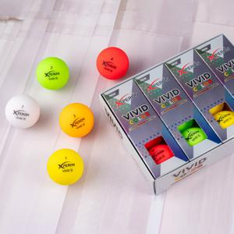

【상세/제작정보】

【인쇄/포장옵션】 | 풀칼라 / 포장지포장

【공급단가】 | 수량 | 50~ | 100~ | 300~ | 1,000~ | 2,000~
*VAT별도 | 단가 | 23,080원 | 22,230원 | 21,370원 | 20,520원 | 20,000원

【상품 URL】 | http://www.easy1.co.kr/src/goods_detail.php?gdno=13773

